상품제안서
슬림 지퍼 자동넥타이 | 상품코드: S38108

 |  |  |  |  |  |  | 02-713-8555 | www.synergygift.co.kr
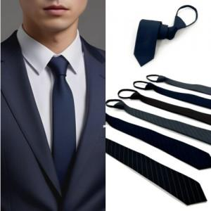

【상세/제작정보】 | <p><span style="font-size: 14pt;">※ 자수인쇄 진행시 별도 문의 바랍니다.</span></p><p><span style="font-size: 18.6667px;">※ 무광흑지 개별박스 포장 별도 문의 바랍니다.</span></p>

【인쇄/포장옵션】 | 자수, 풀칼라 / OPP(비닐)

【공급단가】 | 수량 | 50~ | 100~ | 500~ | 1,000~ | 2,000~
*VAT별도 | 단가 | 8,190원 | 8,060원 | 7,870원 | 7,560원 | 7,240원

【상품 URL】 | https://www.synergygift.co.kr:443/src/goods_detail.php?gdno=38108

